17_chemical_properties_amidase_
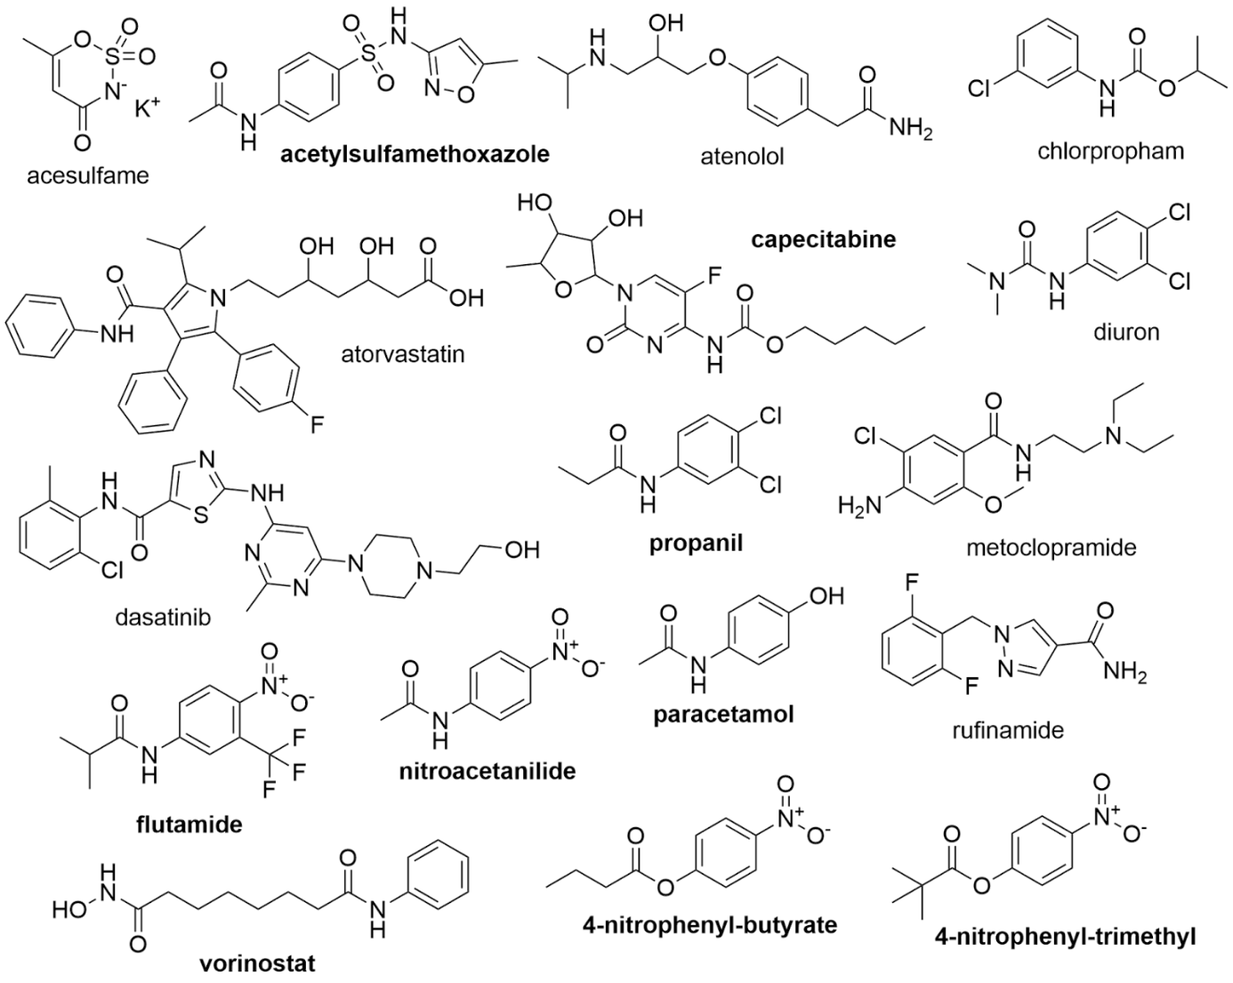
MF | Ncharges | C | N | O | F | S | Cl | RNH2 | R2NH | R3N | ROPO3 | ROH | RCHO | RCOR | RCOOH | RCOOR | ROR | RCCH | RCN | RINGS | AROMATIC | ANILIDE | MW_ring | MW_bond | MW | MF
C8H9NO2 | 0 | 8 | 1 | 2 | 0 | 0 | 0 | 0 | 1 | 0 | 0 | 1 | 0 | 0 | 0 | 0 | 0 | 0 | 0 | 1 | 1 | 1 | 93 | 15 | 151 | C8H9NO2
C10H11NO4 | 2 | 10 | 1 | 4 | 0 | 0 | 0 | 0 | 0 | 0 | 0 | 0 | 0 | 0 | 0 | 1 | 0 | 0 | 0 | 1 | 1 | 0 | 122 | 43 | 209 | C10H11NO4
C11H11F3N2O3 | 2 | 11 | 2 | 3 | 3 | 0 | 0 | 0 | 1 | 0 | 0 | 0 | 0 | 0 | 0 | 0 | 0 | 0 | 0 | 1 | 1 | 1 | 190 | 43 | 276 | C11H11F3N2O3
C15H22FN3O6 | 0 | 15 | 3 | 6 | 1 | 0 | 0 | 0 | 1 | 1 | 0 | 2 | 0 | 0 | 0 | 1 | 1 | 0 | 0 | 2 | 1 | 0 | 229 | 87 | 359 | C15H22FN3O6
C12H13N3O4S | 0 | 12 | 3 | 4 | 0 | 1 | 0 | 0 | 1 | 0 | 0 | 0 | 0 | 0 | 0 | 0 | 0 | 0 | 0 | 2 | 2 | 1 | 237 | 15 | 295 | C12H13N3O4S
C14H22N2O3 | 0 | 14 | 2 | 3 | 0 | 0 | 0 | 0 | 1 | 0 | 0 | 1 | 0 | 0 | 0 | 0 | 1 | 0 | 0 | 1 | 1 | 0 | 222 | 1 | 266 | C14H22N2O3
C10H12ClNO2 | 0 | 10 | 1 | 2 | 0 | 0 | 1 | 0 | 1 | 0 | 0 | 0 | 0 | 0 | 0 | 1 | 0 | 0 | 0 | 1 | 1 | 1 | 111 | 59 | 213 | C10H12ClNO2
C9H9Cl2NO | 0 | 9 | 1 | 1 | 0 | 0 | 2 | 0 | 1 | 0 | 0 | 0 | 0 | 0 | 0 | 0 | 0 | 0 | 0 | 1 | 1 | 1 | 146 | 29 | 218 | C9H9Cl2NO
C14H20N2O3 | 0 | 14 | 2 | 3 | 0 | 0 | 0 | 0 | 1 | 0 | 0 | 0 | 0 | 0 | 0 | 0 | 0 | 0 | 0 | 1 | 1 | 1 | 77 | 144 | 264 | C14H20N2O3
C33H35FN2O5 | 0 | 33 | 2 | 5 | 1 | 0 | 0 | 0 | 1 | 1 | 0 | 2 | 0 | 0 | 1 | 0 | 0 | 0 | 0 | 4 | 4 | 1 | 77 | 483 | 558 | C33H35FN2O5
C9H10Cl2N2O | 0 | 9 | 2 | 1 | 0 | 0 | 2 | 0 | 1 | 1 | 0 | 0 | 0 | 0 | 0 | 0 | 0 | 0 | 0 | 1 | 1 | 1 | 145 | 44 | 233 | C9H10Cl2N2O
C14H22ClN3O2 | 0 | 14 | 3 | 2 | 0 | 0 | 1 | 1 | 1 | 1 | 0 | 0 | 0 | 0 | 0 | 0 | 1 | 0 | 0 | 1 | 1 | 0 | 156 | 100 | 300 | C14H22ClN3O2
C10H8F2N4O | 0 | 10 | 4 | 1 | 2 | 0 | 0 | 0 | 0 | 0 | 0 | 0 | 0 | 0 | 0 | 0 | 0 | 0 | 0 | 2 | 2 | 0 | 194 | 1 | 238 | C10H8F2N4O
C8H8N2O3 | 2 | 8 | 2 | 3 | 0 | 0 | 0 | 0 | 1 | 0 | 0 | 0 | 0 | 0 | 0 | 0 | 0 | 0 | 0 | 1 | 1 | 1 | 122 | 15 | 180 | C8H8N2O3
C11H13NO4 | 2 | 11 | 1 | 4 | 0 | 0 | 0 | 0 | 0 | 0 | 0 | 0 | 0 | 0 | 0 | 1 | 0 | 0 | 0 | 1 | 1 | 0 | 122 | 57 | 223 | C11H13NO4
C22H26ClN7O2S | 0 | 22 | 7 | 2 | 0 | 1 | 1 | 0 | 2 | 2 | 0 | 1 | 0 | 0 | 0 | 0 | 0 | 0 | 0 | 4 | 3 | 1 | 125 | 319 | 487 | C22H26ClN7O2S
C4H5NO4S | 0 | 4 | 1 | 4 | 0 | 1 | 0 | 0 | 0 | 0 | 0 | 0 | 0 | 0 | 0 | 0 | 0 | 0 | 0 | 1 | 0 | 0 | 81 | 81 | 163 | C4H5NO4S

